第1次
工程款支付证书
工程名称 |  | 210国道镇巴县城过境公路改建工程施工 |  |  |  |  | 建设单位 |  | 镇巴县交通运输局 |  |  |  | ERP编号 |  | 3107 | 档案编号
合同金额 |  | 6,960,874.00 |  |  | 中标时间 | 2016.11.3 | 已提供工程资料 |  | 中标通知书、施工合同 |  |  |  | 保存地址 |  | 合肥 | 责任单位 |  | 第七大区陕西省
决算金额 |  |  |  |  | 决算时间 |  | 项目部印章 |  |  |  |  |  | 施工人 |  | 程开录13909166666 | 区域责任人 | 孙健 | 省办负责人 | 易冬明
序号 | 经营填写 |  |  |  |  | 工程填写 | 经营填写 |  |  | 财务填写 | 经营、工程、质安填写 |  | 区域负责人 |  | 申请部门填写财务核对 |  |  | 本次支付 金额 | 剩余款项
 | 到款情况 |  |  |  |  |  | 暂列金 |  |  | 代缴税金 | 其他扣款 |  | 预留款 |  | 成本票
 | 日期 | 工程款金额 | 周转金金额 | 到款银行 | 到款账户 | 完成进度 | 比例 | 金额 | 备注 | 金额 | 金额 | 备注 | 金额 | 备注 | 供货单位 | 合同额 | 成本票额
1 | 2020-07-15 |  | 20,350.00 | 徽行 | 5206 8432 3131 0000 02 |  |  |  |  |  | 50.00 | 手续费
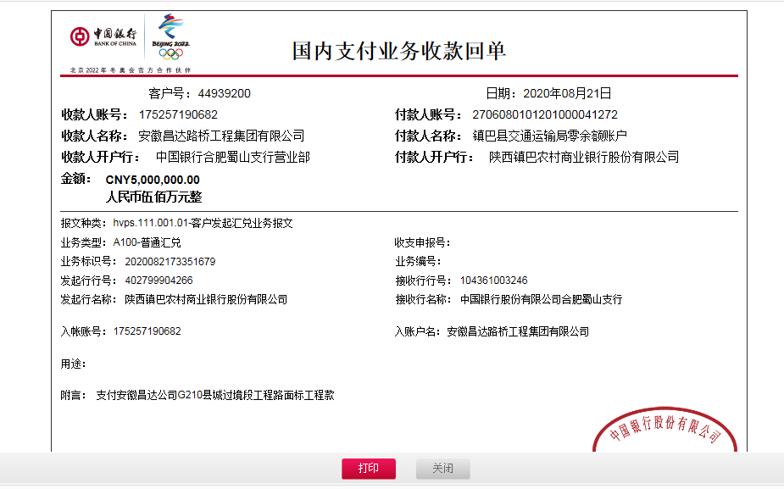
 | 2020-07-15 |  |  | 建行汉中中心广场支行 | 6105 0165 5100 00000033 |  |  |  |  |  |  |  |  |  | 陕西省汉中交通试验检测资信有限责任公司（试验费） |  |  | 20,300.00
2 | 2020-08-21 | 5000000 |  | 中行 | 175257190682 |  | 2% | 139,217.50 | 合同价2% |  |  |  | 800,000.00 | 暂扣
 | 2020-08-26 |  |  | 镇巴农村商业银行总行营业部 | 2706 0801 0120 10000 45310 |  |  |  |  |  | 100.00 | 手续费 |  |  | 汉中市浩博实业有限公司（砂石费） |  |  | 806,430.00
3 | 2020-08-27 |  |  | 农行镇巴县支行 | 2664 5401 0400 06802 |  |  |  |  |  | 100.00 | 手续费 |  |  | 镇巴县荣鑫建筑劳务工程有限公司（劳务费） |  |  | 400,000.00
4 | 2020-08-28 |  |  | 农行汉中分行营业部 | 2665 0101 0400 14853 |  |  |  |  |  | 100.00 | 手续费 |  |  | 汉中安源商贸有限公司（水泥） |  |  | 617,000.00
5 | 2020-09-03 |  |  | 镇巴农商银行总行营业部 | 6230 2706 0000 6338 310 |  |  |  |  |  | 100.00 | 手续费 |  |  | 潘传丽（机械租赁费） |  |  | 146,000.00
6 | 2020-09-24 |  |  | 农行镇巴县支行 | 2664 5401 0400 06802 |  |  |  |  |  | 100.00 | 手续费 |  |  | 镇巴县荣鑫建筑劳务工程有限公司（劳务费） |  |  | 200,000.00
 | 2020-09-24 |  |  | 镇巴农村商业银行总行营业部 | 2706 0801 0120 10000 45310 |  |  |  |  |  | 100.00 | 手续费 |  |  | 汉中市浩博实业有限公司（砂石费） |  |  | 366,300.00
7 | 2020-10-13 |  |  | 农行陕西汉中分行营业部 | 2665 0101 0400 14853 |  |  |  |  |  | 100.00 | 手续费 |  |  | 汉中安源商贸有限公司（水泥） |  |  | 809,500.00
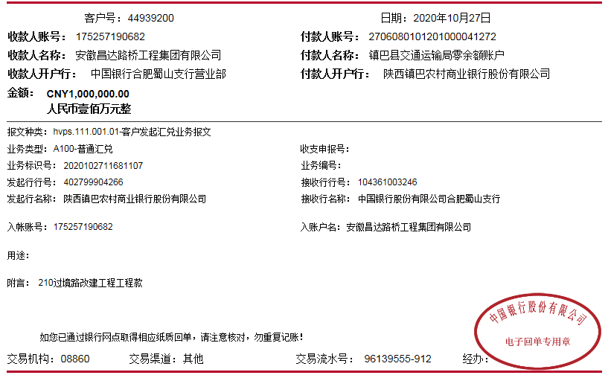
 | 2020-10-13 |  |  | 交通银行徐州分行营业部 | 3236 0066 0018 0007 28690 |  |  |  |  |  | 100.00 | 手续费 |  |  | 徐州亿丰工程机械有限公司（摊铺机租赁费） |  |  | 61,500.00

合计 |  | 5000000 | 20350.00 |  |  |  |  | 139,217.50 |  | 0.00 | 850.00 |  | 800,000.00 |  |  |  |  | 3,427,030.00 | 653,252.50
本次结算 支付明细 |  | 应支付金额 |  |  | #REF! |  |  |  |  |  | 本次支付金额 |  |  | 小写 | #REF!
 |  | 已支付金额 |  |  | 0.00 |  |  |  |  |  |  |  |  | 大写 | #REF!

第3次
工程款支付证书
工程名称 |  | 210国道镇巴县城过境公路改建工程施工 |  |  |  |  | 建设单位 |  | 镇巴县交通运输局 |  |  |  | ERP编号 |  | 3107 | 档案编号
合同金额 |  | 6,960,874.00 |  |  | 中标时间 | 2016.11.3 | 已提供工程资料 |  | 中标通知书、施工合同 |  |  |  | 保存地址 |  | 合肥 | 责任单位 |  | 第七大区陕西省
决算金额 |  |  |  |  | 决算时间 |  | 项目部印章 |  |  |  |  |  | 施工人 |  | 程开录13909166666 | 区域责任人 | 孙健 | 省办负责人 | 易冬明
序号 | 经营填写 |  |  |  |  | 工程填写 | 经营填写 |  |  | 财务填写 | 经营、工程、质安填写 |  | 区域负责人 |  | 申请部门填写财务核对 |  |  | 本次支付 金额 | 剩余款项
 | 到款情况 |  |  |  |  |  | 暂列金 |  |  | 代缴税金 | 其他扣款 |  | 预留款 |  | 成本票
 | 日期 | 工程款金额 | 周转金金额 | 到款银行 | 到款账户 | 完成进度 | 比例 | 金额 | 备注 | 金额 | 金额 | 备注 | 金额 | 备注 | 供货单位 | 合同额 | 成本票额
1 | 2020-07-15 |  | 20,350.00 | 徽行 | 5206 8432 3131 0000 02 |  |  |  |  |  | 50.00 | 手续费
 | 2020-07-15 |  |  | 建行汉中中心广场支行 | 6105 0165 5100 00000033 |  |  |  |  |  |  |  |  |  | 陕西省汉中交通试验检测资信有限责任公司（试验费） |  |  | 20,300.00
2 | 2020-08-21 | 5000000 |  | 中行 | 175257190682 |  | 2% | 139,217.50 | 合同价2% |  |  |  | 800,000.00 | 暂扣
 | 2020-08-26 |  |  | 镇巴农村商业银行总行营业部 | 2706 0801 0120 10000 45310 |  |  |  |  |  | 100.00 | 手续费 |  |  | 汉中市浩博实业有限公司（砂石费） |  |  | 806,430.00
3 | 2020-08-27 |  |  | 农行镇巴县支行 | 2664 5401 0400 06802 |  |  |  |  |  | 100.00 | 手续费 |  |  | 镇巴县荣鑫建筑劳务工程有限公司（劳务费） |  |  | 400,000.00
4 | 2020-08-28 |  |  | 农行汉中分行营业部 | 2665 0101 0400 14853 |  |  |  |  |  | 100.00 | 手续费 |  |  | 汉中安源商贸有限公司（水泥） |  |  | 617,000.00
5 | 2020-09-03 |  |  | 镇巴农商银行总行营业部 | 6230 2706 0000 6338 310 |  |  |  |  |  | 100.00 | 手续费 |  |  | 潘传丽（机械租赁费） |  |  | 146,000.00
6 | 2020-09-24 |  |  | 农行镇巴县支行 | 2664 5401 0400 06802 |  |  |  |  |  | 100.00 | 手续费 |  |  | 镇巴县荣鑫建筑劳务工程有限公司（劳务费） |  |  | 200,000.00
 | 2020-09-24 |  |  | 镇巴农村商业银行总行营业部 | 2706 0801 0120 10000 45310 |  |  |  |  |  | 100.00 | 手续费 |  |  | 汉中市浩博实业有限公司（砂石费） |  |  | 366,300.00
7 | 2020-10-13 |  |  | 农行陕西汉中分行营业部 | 2665 0101 0400 14853 |  |  |  |  |  | 100.00 | 手续费 |  |  | 汉中安源商贸有限公司（水泥） |  |  | 809,500.00
 | 2020-10-13 |  |  | 交通银行徐州分行营业部 | 3236 0066 0018 0007 28690 |  |  |  |  |  | 100.00 | 手续费 |  |  | 徐州亿丰工程机械有限公司（摊铺机租赁费） |  |  | 61,500.00
8 | 2020-10-27 | 1000000 |  | 中行 | 175257190682
 | 2020-11-03 |  |  | 镇巴农商银行总行营业部 | 2706 0801 0120 1000 084461 |  |  |  |  |  | 100.00 | 手续费 |  |  | 汉中锐鑫运输服务有限公司（运输费） |  |  | 515,400.00
 | 2020-11-03 |  |  | 农行镇巴县支行 | 2664 5401 0400 06802 |  |  |  |  |  | 200.00 | 手续费 |  |  | 镇巴县荣鑫建筑劳务工程有限公司（劳务费） |  |  | 1,100,000.00
9 | 2020-11-16 |  |  |  |  |  |  |  |  | 259,047.08 |  |  | -800,000.00 | 退
 | 2020-11-16 |  |  | 镇巴农村商业银行总行营业部 | 2706 0801 0120 10000 45310 |  |  |  |  |  | 100.00 | 手续费 |  |  | 汉中市浩博实业有限公司（砂石费） |  |  | 440,130.00
10 | 2021-02-02 | 2000000 |  | 中行 | 175257190682 |  |  |  |  | 163,853.21 |  |  | 305,423.64 | 暂扣企税
 |  |  |  | 农行镇巴县支行 | 2664 5401 0400 06802 |  |  |  |  |  | 50.00 | 手续费 | 4,000.00 | 扣印章使用费，合作人已交公司 | 镇巴县荣鑫建筑劳务工程有限公司（劳务费） |  |  | 15,500.00
 |  |  |  | 农行镇巴县支行 | 2664 5401 0400 06802 |  |  |  |  |  | 100.00 |  | -4,000.00 |  | 镇巴县荣鑫建筑劳务工程有限公司（劳务费） |  |  | 369,686.00
 |  |  |  | 农行汉中西环路支行 | 2665 0201 0400 05099 |  |  |  |  |  | 100.00 |  |  |  | 陕西路友源工程建设有限公司（沥青封层） |  |  | 255,000.00
11 | 2020-06-19 |  | 3000000 | 徽行 | 5206 8432 3131 0000 02
 | 2021-02-03 |  | -2000000 | 陕西镇巴农村商业银行营业部 | 2706 0801 0120 10000 36745 |  |  |  |  |  | 200.00 | 手续费 |  |  | 汉中市四通房地产开发有限责任公司（退项目启动资金）
12 | 2021-02-03 |  |  | 镇巴农商银行总行营业部 | 2706 0801 0120 1000 084461 |  |  |  |  |  | 100.00 | 手续费 |  |  | 汉中锐鑫运输服务有限公司（运输费） |  |  | 459,000.00
13 | 2021-10-11 | 2000000.00
14 | 2021-12-09 | 2500000.00
15 | 2022-01-26 |  | -1000000 |  |  |  |  |  |  |  |  |  |  |  | 汉中市四通房地产开发有限责任公司（退周转金）

合计 |  | 12500000 | 20350.00 |  |  |  |  | 139,217.50 |  | 422,900.29 | 1,800.00 |  | 305,423.64 |  |  |  |  | 6,581,746.00 | 5,069,262.57
本次结算 支付明细 |  | 应支付金额 |  |  | 459,000.00 |  |  |  |  |  | 本次支付金额 |  |  | 小写 | 1,000,000.00
 |  | 已支付金额 |  |  | 0.00 |  |  |  |  |  |  |  |  | 大写 | 壹佰万元整
